상품제안서
오로라 몽블랑글라스 소주잔 B type | 상품코드: S45146

 |  |  |  |  |  |  | 02-713-8555 | www.synergygift.co.kr
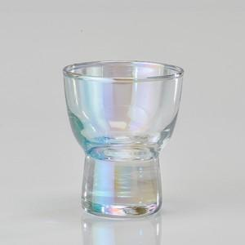

【상세/제작정보】 | <p><span style="font-size: 18.6667px;">※ 200개 미만 포장지포장 진행시 95,000원(VAT별도) 일괄비용 발생 됩니다.</span>​</p>

【인쇄/포장옵션】 | 실크 / 포장지포장

【공급단가】 | 수량 | 100~ | 300~ | 500~ | 1,000~ | 5,000~
*VAT별도 | 단가 | 4,480원 | 4,260원 | 4,160원 | 4,090원 | 3,890원

【상품 URL】 | https://www.synergygift.co.kr:443/src/goods_detail.php?gdno=45146

